Instruction
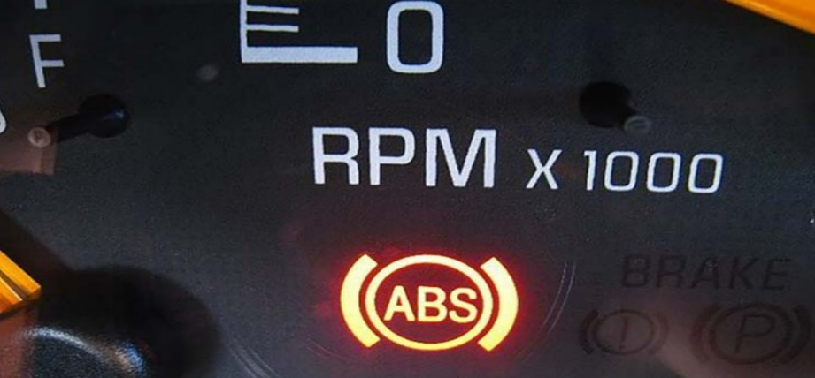
I. HƯỚNG DẪN KIỂM TRA BẰNG LÁI Ô TÔ
Loại bằng | Loại xe được lái | Thời hạn
B1 | Ô tô số sàn, số tự động 9 chỗ ngồi (đã tính luôn ghế ngồi của tài xế)
 | Các loại ô tô tải, ô tô tải chuyên dụng có trọng tải dưới 3.500kg
 | Xe kéo một rơ moóc trọng tải dưới 3.500kg
B2 | Các loại xe ô tô từ 4 đến 9 chỗ ngồi | Thời hạn 10 năm
 | Xe ô tô chuyên dùng được thiết kế trọng tải dưới 3.5 tấn
 | Tất cả các loại xe áp dụng cho bằng lái xe hạng B1
C | Xe ô tô, xe ô tô tải có trọng tải trên 3.5 tấn | Thời hạn 3 năm
 | Xe kéo, xe kéo 1 rơ moóc trọng tải trên từ 3.5 tấn trở lên
 | Tất cả các loại xe mà bằng B1 và B2 có thể điều khiển
D | Các loại xe ô tô chở người có số lượng ghế ngồi từ 10 đến 30 bao gồm cả tài xế | Thời hạn 3 năm
 | Tất cả các xe được áp dụng cho bằng lái xe hạng B1, B2, C
E | Ô tô chở người từ 30 chỗ ngồi trở lên | Thời hạn 5 năm
 | Các loại xe được chấp thuận cho bằng hạng B1, B2, C và D
F | Hạng FB2: Áp dụng cho các loại xe được quy định trong giấy phép lái xe hạng B2 có kéo rơ moóc. Ngoài ra, người sở hữu bằng lái xe này còn có thể sử dụng để điều khiển các loại xe có trong quy định dành cho GPLX hạng B1 và B2 | Thời hạn 5 năm | ư
 | Hạng FC: Được cấp cho người điều khiển các loại xe được quy định trong bằng lái xe hạng C có rơ moóc, ô tô đầu kéo và tất cả các xe được quy định cho bằng lái hạng B1, B2, C và hạng FB2.
 | Hạng FD: Chỉ cấp cho các đối tượng chạy các loại xe được áp dụng đối với bằng lái xe hạng D có rơ moóc và các loại xe khác trong bằng lái xe hạng B1, B2, C, D và FB2.
 | Hạng FE: Chỉ cấp cho người lái xe ô tô được quy định tại giấy phép lái xe hạng E có kéo rơ moóc. Người sở hữu bằng lái xe này còn có thể chạy được các loại xe ô tô chở khách nối toa và các xe áp dụng cho bằng hạng B1, B2, C, D, E, FB2, FD.

II. HƯỚNG DẪN KIỂM TRA ĐỘ MÒN CỦA LỐP XE
*Kiểm tra gai chỉ thị trên lốp xe nếu mòn hết là lốp phải được thay thế
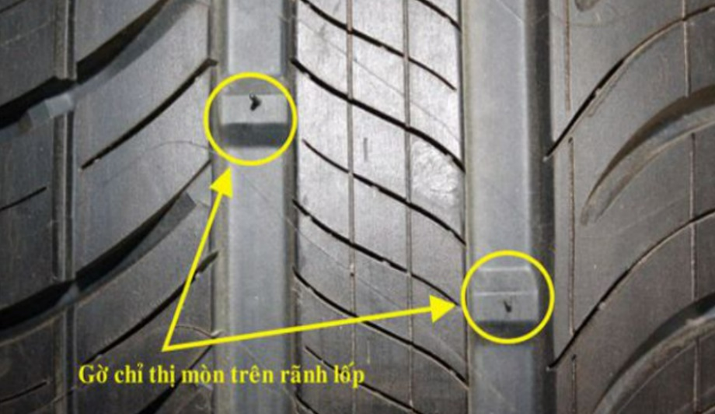

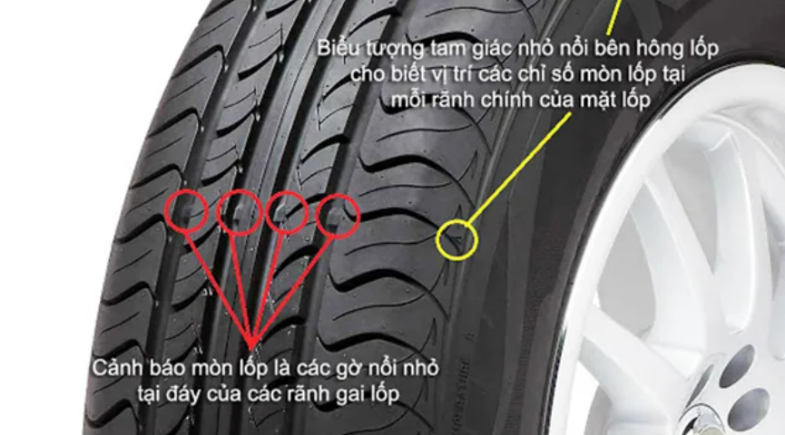

HƯỚNG DẪN KIỂM TRA PHANH XE

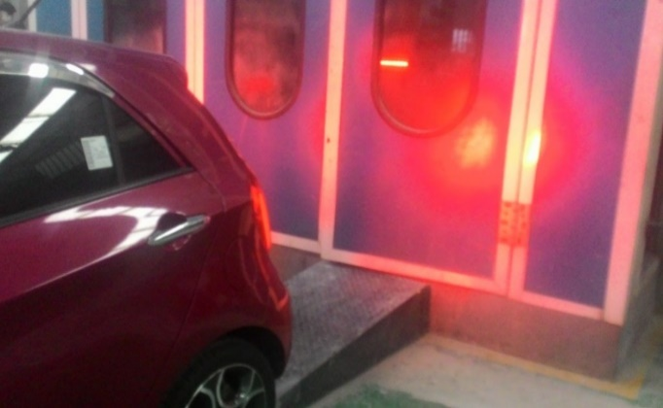
III. HƯỚNG DẪN KIỂM TRA PHANH XE
Cách 1
Yêu cầu lái xe lái lùi 1 đoạn ngắn sau đó đạp phanh, nếu đèn phanh phía sau xe sáng lên & xe dừng lại ngay là phanh đang hoạt động bình thường

Cách 2
Khi bật chìa khóa điện, đèn báo hệ thống chống bó phanh – ABS sẽ bật sáng. Điều này báo hiệu hệ thống điện thử đang được kiểm tra. Nếu đèn sáng một vài giây rồi tắt tức là hệ thống phanh đã được kiểm tra và không có vấn đề gì. Còn nếu đèn ABS chỉ nhấp nháy hoặc sáng liên tục thì hệ thống bó phanh đang có vấn đề

